关系图
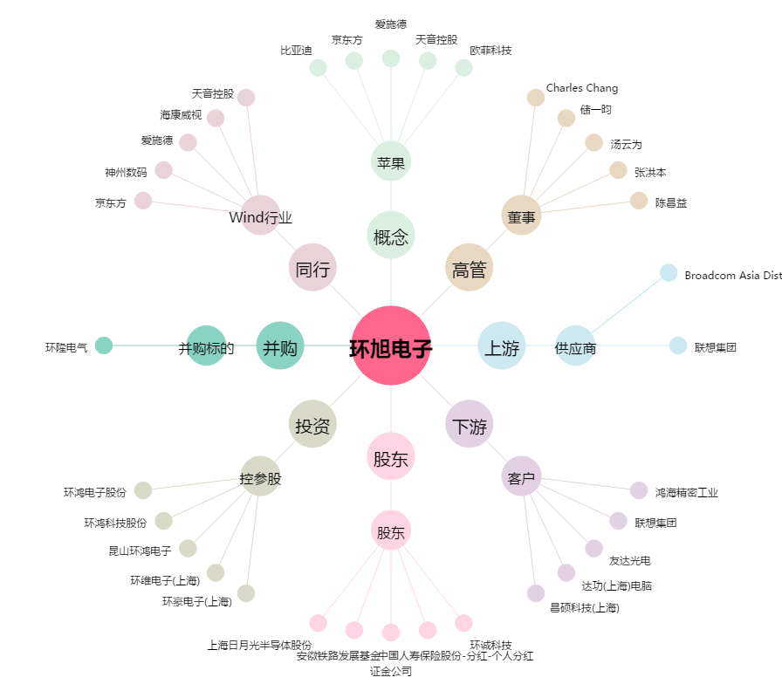
环旭电子[601231.SH] - 关系概览图

